量化一-结算数据
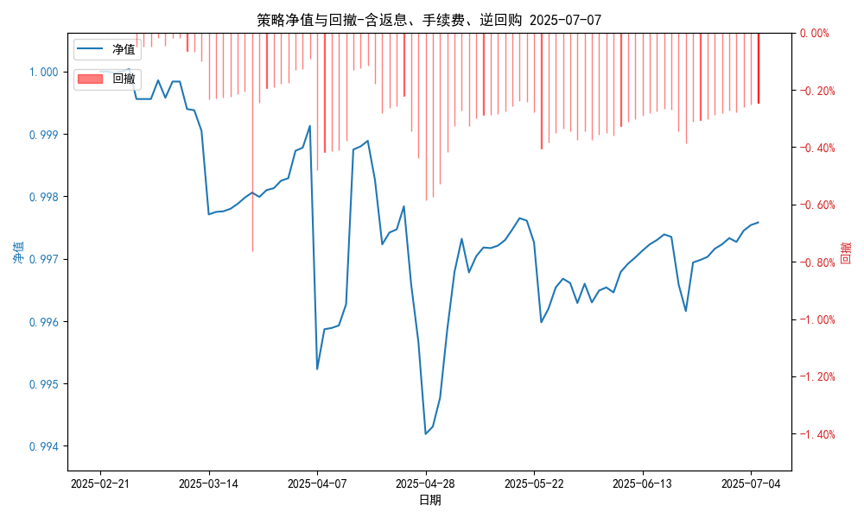
统计日期 | 2025-07-07 | (金额单位：元)
一、账户资产及收益情况
账户名称 | 量化一
账户编号 | 85001
资产单元名称 | 量化一-投机单元 | 权益类一单元
单元资产净值 | 5,920,534.62 | 24,006,937.28
账户资产净值 | 29,927,471.90
返息、逆回购 | 8,888.00 | 128,492.18
手续费 | 555.00 | -
总盈利/亏损(含返息、逆回购、手续费) | -72528.1
收益率(含返息、逆回购、手续费) | -0.2418%
总盈利/亏损(不含返息、逆回购、手续费) | -210,463.28
收益率(不含返息、逆回购、手续费) | -0.7015%
二、净值列示
实收资本 | 30,000,000.00
资产净值 | 29,927,471.90
总份额 | 30,000,000.00
期初单位净值 | 1.00
昨日单位净值(含返息、逆回购、手续费) | 0.99758
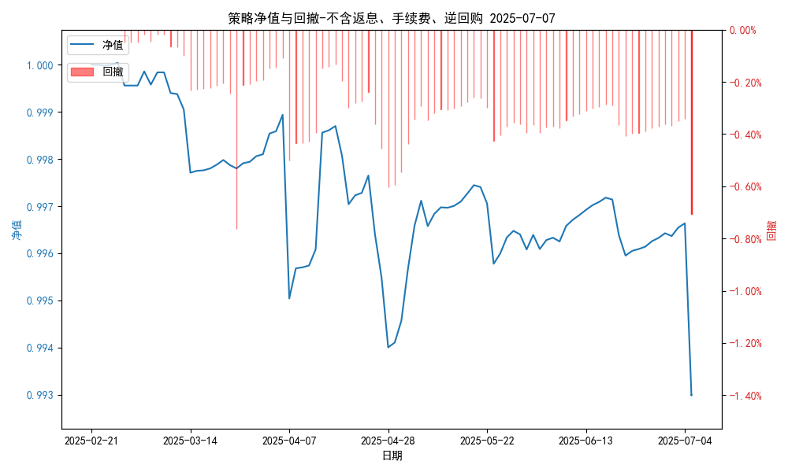
单位净值(含返息、逆回购、手续费) | 0.99758
日净值增长率(含返息、逆回购、手续费) | 0.00024%
昨日单位净值(不含返息、逆回购、手续费) | 0.99298
单位净值(不含返息、逆回购、手续费) | 0.99298
日净值增长率(不含返息、逆回购、手续费) | 0.00046%
三、保证金使用情况
占用 | 0.00 | -
账户权益 | 5,920,534.62 | -
风险度 | 0.0% | -
四、交易情况
交易方向及数量 | 今日交易: 0 只股指期货合约, 0 只股指期权合约， 成交合约价值 0.0 万 | 买入股票: 0 只, 卖出股票: 1 只, 股票合计成交金额: 0.68 万元
五、持仓情况
持仓品种及数量 | 当前持有: 0 只股指期货合约, 0 只股指期权合约, 持仓合约价值 0.0 万元, 其中: | 股票: 0 只
注: 1、总盈利/亏损(不含逆回购): 根据032盈亏数据计算,未扣除中金所申报费。 2、总盈利/亏损(含逆回购)：已扣除中金所申报费；按照O32盈亏数据计算的未扣除申报费的金额为：-81971.1 元。 3、返息: 8888.0元。

量化一-收盘数据
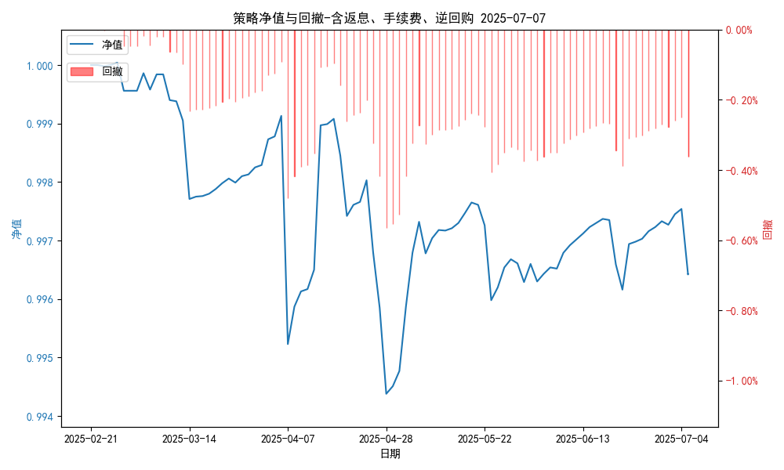
统计日期 | 2025-07-07 | (金额单位：元)
一、账户资产及收益情况
账户名称 | 量化一
账户编号 | 85001
资产单元名称 | 量化一-投机单元 | 权益类一单元
单元资产净值 | 5,885,719.94 | 24,006,937.28
账户资产净值 | 29,892,657.22
返息、逆回购 | 8,888.00 | 128,492.18
手续费 | 555.00 | -
盈利/亏损(含返息、逆回购、手续费) | -114,280.06 | 6,937.28
总盈利/亏损(含返息、逆回购、手续费) | -107,342.78
收益率(含返息、逆回购、手续费) | -0.3578%
盈利/亏损(不含返息、逆回购、手续费) | -123,168.06 | -121,554.99
总盈利/亏损(不含返息、逆回购、手续费) | -245,277.96
收益率(不含返息、逆回购、手续费) | -0.8176%
二、净值列示
实收资本 | 30,000,000.00
资产净值 | 29,892,657.22
总份额 | 30,000,000.00
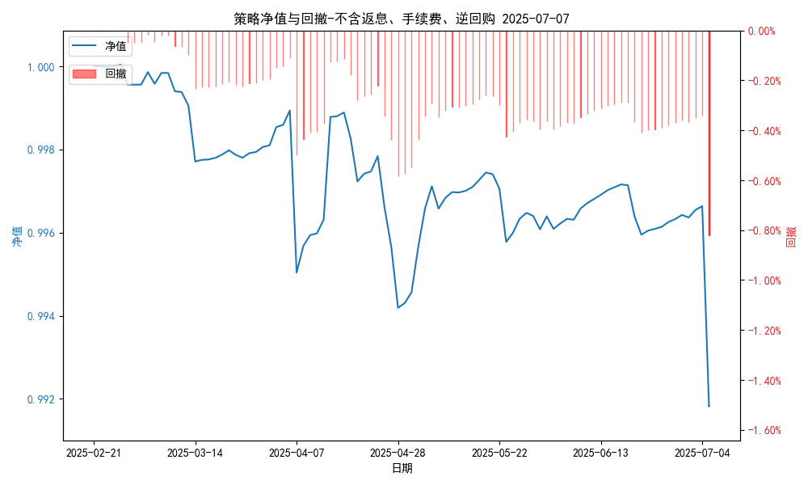
期初单位净值 | 1.00
昨日单位净值(含返息、逆回购、手续费) | 0.99642
单位净值(含返息、逆回购、手续费) | 0.99642
日净值增长率(含返息、逆回购、手续费) | 0.00019%
昨日单位净值(不含返息、逆回购、手续费) | 0.99298
单位净值(不含返息、逆回购、手续费) | 0.99182
日净值增长率(不含返息、逆回购、手续费) | -0.11641%
三、保证金使用情况
占用 | 0.00 | -
账户权益 | 5,885,719.94 | -
风险度 | 0.0% | -
四、交易情况
交易方向及数量 | 今日交易: 0 只股指期货合约, 0 只股指期权合约， 成交合约价值 0.0 万 | 买入股票: 0 只, 卖出股票: 1 只, 股票合计成交金额: 0.68 万元
五、持仓情况
持仓品种及数量 | 当前持有: 0 只股指期货合约, 0 只股指期权合约, 持仓合约价值 0.0 万元, 其中: | 股票: 0 只
注: 1、盈利/亏损(不含逆回购)数据暂未包含中金所申报费，盈利/亏损(含逆回购)数据已包含中金所申报费。 2、返息: 8888.0元。

量化二-结算数据
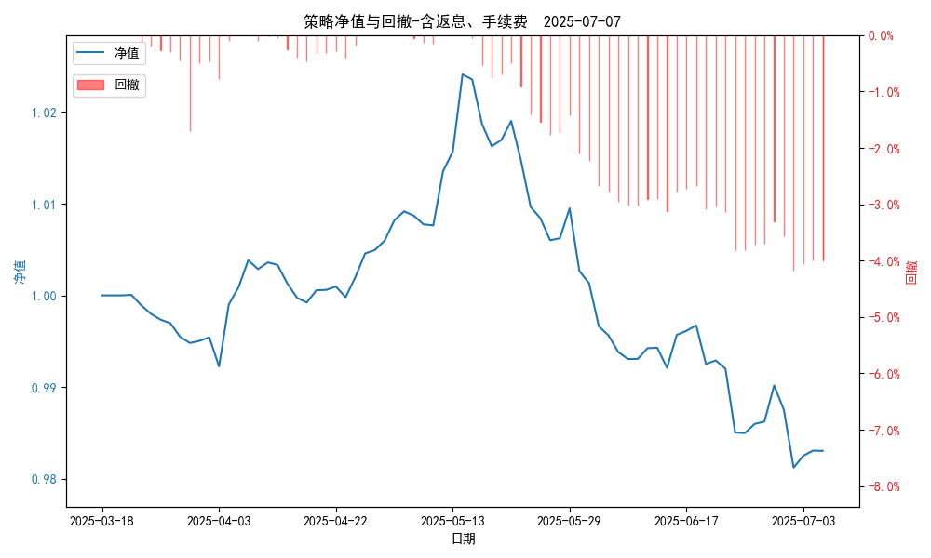
统计日期 | 2025-07-07, (金额单位：元)
一、账户资产及收益情况
账户名称 | 量化二
账户编号 | 85012
资产单元名称 | 量化二-投机单元
账户资产净值 | 9,830,445.88
返息 | 6,666.00
手续费 | 444.00
总盈利/亏损(含返息、手续费) | -169,554.12
收益率(含返息、手续费) | -1.6955%
总盈利/亏损(不含返息、手续费) | -176,664.12
收益率(不含返息、手续费) | -1.7666%
二、净值列示
实收资本 | 10,000,000.00
资产净值 | 9,830,445.88
总份额 | 10,000,000.00
期初单位净值 | 1.00
昨日单位净值(含返息、手续费) | 0.98304
单位净值(含返息、手续费) | 0.98304
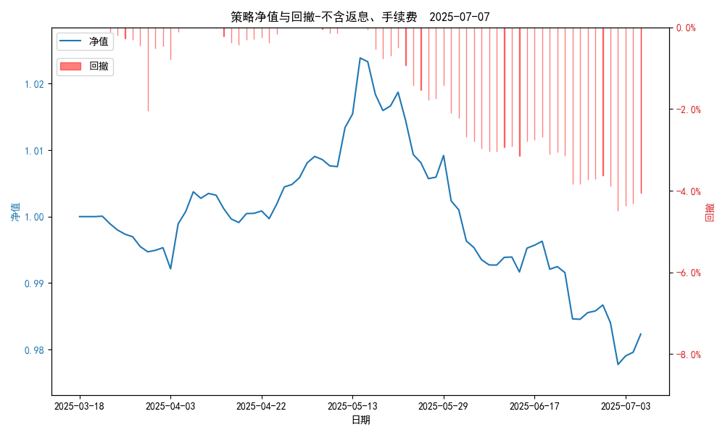
日净值增长率(含返息、手续费) | 0.00047%
昨日单位净值(不含返息、手续费) | 0.98233
单位净值(不含返息、手续费) | 0.98233
日净值增长率(不含返息、手续费) | 0.00037%
三、保证金使用情况
占用 | 602,426.45
账户权益 | 9,830,445.88
风险度 | 6.0939%
四、交易情况
交易方向及数量 | 今日交易 26 只期货合约 成交合约价值 293.19 万元 卖出开仓: 15 只 买入平仓: 7 只 买入开仓: 1 只 卖出平仓: 10 只
五、持仓情况
持仓品种及数量 | 共持仓 37只期货， 持仓合约价值 688.06 万元, 其中空仓: 24 只,多仓: 13 只

量化二-收盘数据
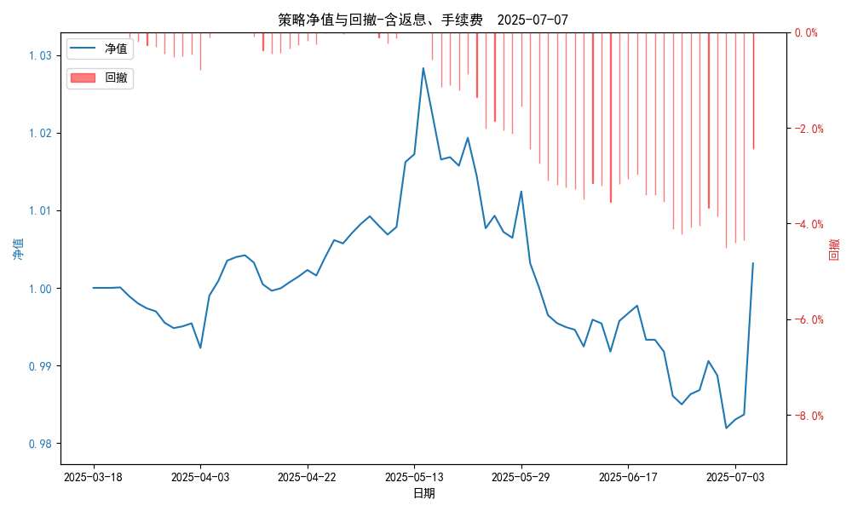
统计日期 | 2025-07-07, (金额单位：元)
一、账户资产及收益情况
账户名称 | 量化二
账户编号 | 85012
资产单元名称 | 量化二-投机单元
账户资产净值 | 10,031,521.00
返息 | 6,666.00
手续费 | 444.00
总盈利/亏损(含返息、手续费) | 31,521.00
收益率(含返息、手续费) | 0.3152%
总盈利/亏损(不含返息、手续费) | 24,411.00
收益率(不含返息、手续费) | 0.2441%
二、净值列示
实收资本 | 10,000,000.00
资产净值 | 10,031,521.00
总份额 | 10,000,000.00
期初单位净值 | 1.00
昨日单位净值(含返息、手续费) | 1.00315
单位净值(含返息、手续费) | 1.00315
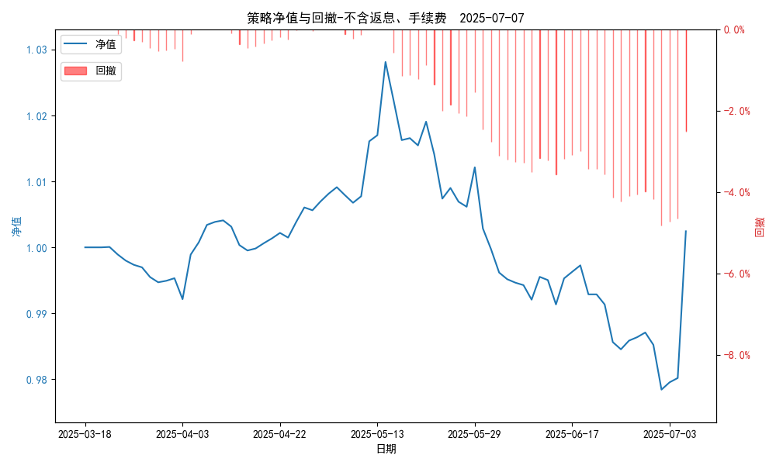
日净值增长率(含返息、手续费) | 0.00021%
昨日单位净值(不含返息、手续费) | 1.00244
单位净值(不含返息、手续费) | 1.00244
日净值增长率(不含返息、手续费) | 0.00011%
三、保证金使用情况
占用 | 602,426.45
账户权益 | 10,031,521.00
风险度 | 6.0053%
四、交易情况
交易方向及数量 | 今日交易 26 只期货合约 成交合约价值 293.19 万元 卖出开仓: 15 只 买入平仓: 7 只 买入开仓: 1 只 卖出平仓: 10 只
五、持仓情况
持仓品种及数量 | 共持仓 37只期货， 持仓合约价值 688.06 万元, 其中空仓: 24 只,多仓: 13 只

量化三-结算数据
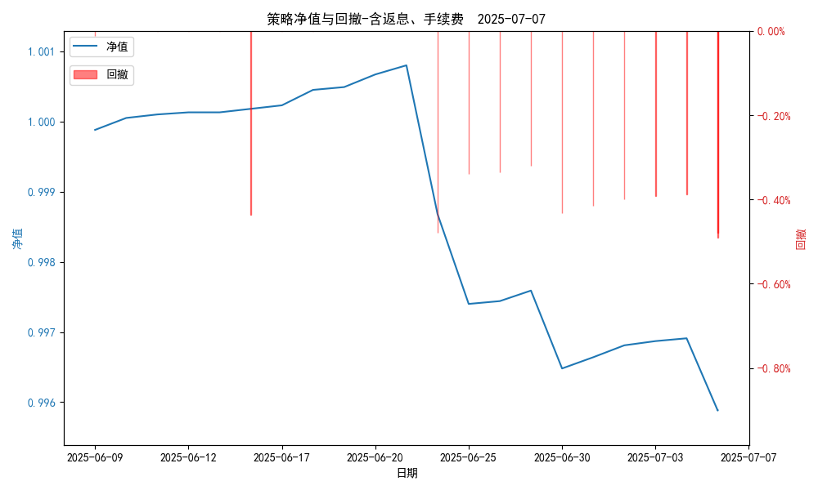
统计日期 | 2025-07-07, (金额单位：元)
一、账户资产及收益情况
账户名称 | 量化三
账户编号 | 85016
资产单元名称 | 量化三投机单元
账户资产净值 | 4,979,415.91
返息 | 9,999.00
手续费 | 333.00
总盈利/亏损(含返息、手续费) | -20,584.09
收益率(含返息、手续费) | -0.4117%
总盈利/亏损(不含返息、手续费) | -30,916.09
收益率(不含返息、手续费) | -0.6183%
二、净值列示
实收资本 | 5,000,000.00
资产净值 | 4,979,415.91
总份额 | 5,000,000.00
期初单位净值 | 1.00
昨日单位净值(含返息、手续费) | 0.99588
单位净值(含返息、手续费) | 0.99588
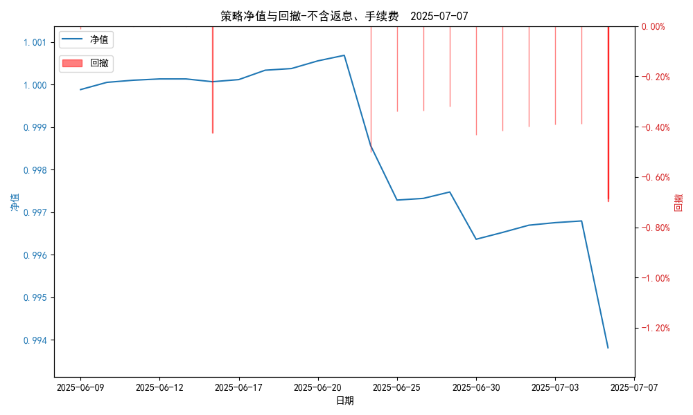
日净值增长率(含返息、手续费) | 0.00032%
昨日单位净值(不含返息、手续费) | 0.99382
单位净值(不含返息、手续费) | 0.99382
日净值增长率(不含返息、手续费) | -0.00032%
三、保证金使用情况
占用 | 0.00
账户权益 | 4,979,415.91
风险度 | 0.0%
四、交易情况
交易方向及数量 | 今日交易 3 只期货, 成交合约价值 4528.33 万元,其中 1.国债期货: 买入开仓: 2只 (T2509,TL2509) 卖出平仓: 2只 (T2509,TL2509) 2.黄金期货: 卖出开仓: 1只 (au2510) 买入平仓: 1只 (au2510) 买入开仓: 1只 (au2510) 卖出平仓: 1只 (au2510) 3.铜期货:无 4.其他品种:无
五、持仓情况
持仓品种及数量 | 共持仓: 0 只期货, 持仓合约价值 0.0 万元, 其中: 国债期货 0只 黄金期货 0只 铜期货 0只 其他品种 0只

量化三-收盘数据
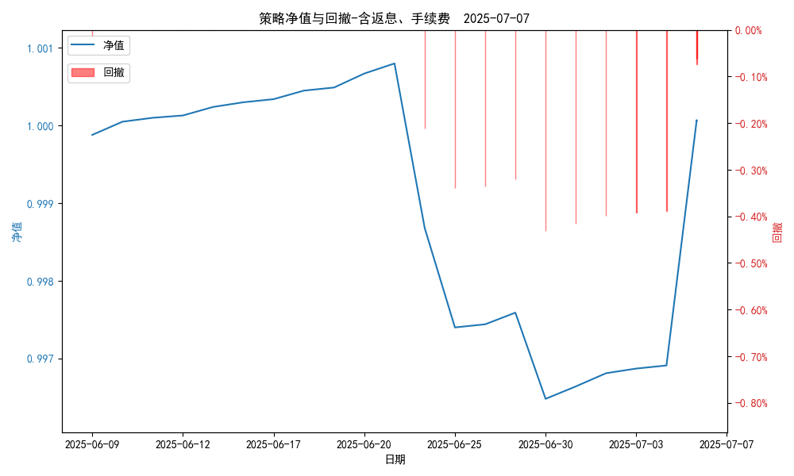
统计日期 | 2025-07-07, (金额单位：元)
一、账户资产及收益情况
账户名称 | 量化三
账户编号 | 85016
资产单元名称 | 量化三投机单元
账户资产净值 | 5,000,333.00
返息 | 9,999.00
手续费 | 333.00
总盈利/亏损(含返息、手续费) | 333.00
收益率(含返息、手续费) | 0.0067%
总盈利/亏损(不含返息、手续费) | -9,999.00
收益率(不含返息、手续费) | -0.2%
二、净值列示
实收资本 | 5,000,000.00
资产净值 | 5,000,333.00
总份额 | 5,000,000.00
期初单位净值 | 1.00
昨日单位净值(含返息、手续费) | 1.00007
单位净值(含返息、手续费) | 1.00007
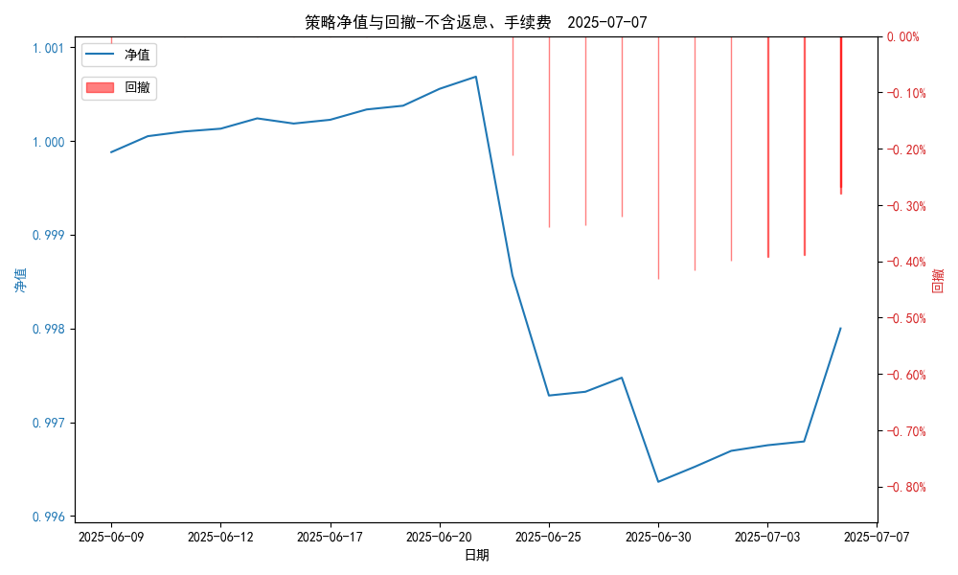
日净值增长率(含返息、手续费) | -0.00034%
昨日单位净值(不含返息、手续费) | 0.998
单位净值(不含返息、手续费) | 0.998
日净值增长率(不含返息、手续费) | 2e-05%
三、保证金使用情况
占用 | 0.00
账户权益 | 5,000,333.00
风险度 | 0.0%
四、交易情况
交易方向及数量 | 今日交易 3 只期货, 成交合约价值 4528.33 万元,其中 1.国债期货: 买入开仓: 2只 (T2509,TL2509) 卖出平仓: 2只 (T2509,TL2509) 2.黄金期货: 卖出开仓: 1只 (au2510) 买入平仓: 1只 (au2510) 买入开仓: 1只 (au2510) 卖出平仓: 1只 (au2510) 3.铜期货:无 4.其他品种:无
五、持仓情况
持仓品种及数量 | 共持仓: 0 只期货, 持仓合约价值 0.0 万元, 其中: 国债期货 0只 黄金期货 0只 铜期货 0只 其他品种 0只

